メニューレイアウト案
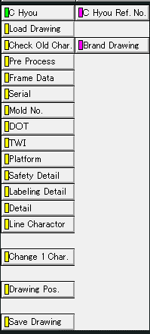
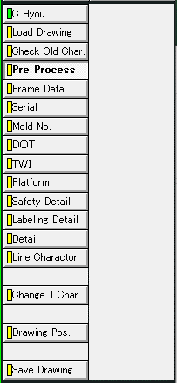
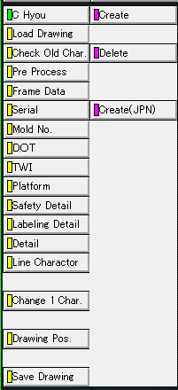
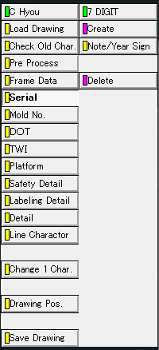
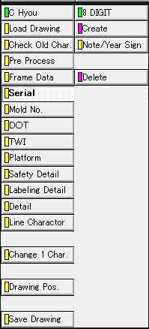
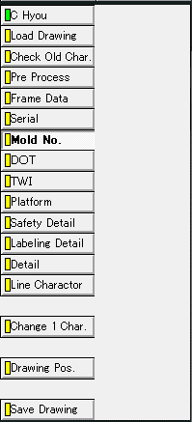
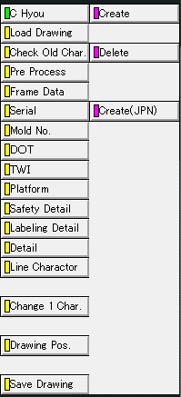
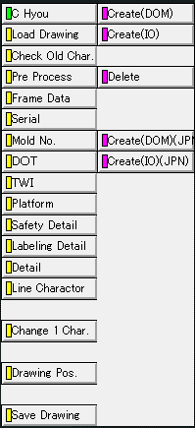
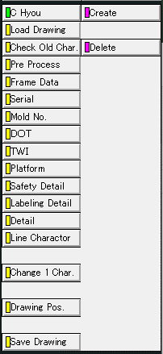
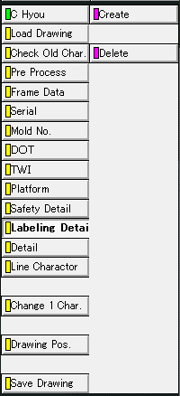
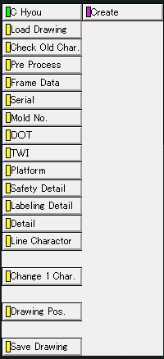
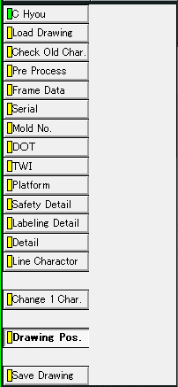
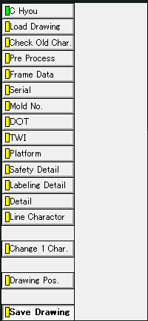
C Hyou

Brand Drawing
Pre Process
Create
7 digit >
Create
8 digit >
Create
Mold No.
TWI
Create(DOM)
Create
Create
Create
Drawing Pos.
Save Drawing

C Hyou Ref. No,
Note/Year Sign
Note/Year Sign
Create(IO)
Delete
Delete
Delete
Delete
Load Drawing
Pre Process
Frame Data
Serial
Mold No.
TWI
Platform
Safety Detail
Labeling Detail
Detail
Drawing Pos.
Save Drawing

機能概要フロー
AutoCAD
コマンド実行

入力データ
図面読み込み機能
図面落とし込み機能
図面枠作成機能
セリアル定義機能
モールドNo定義機能
TWIマーク定義機能
Platformマーク類定義機能
Safety Detail定義機能
詳細化（自動）機能
詳細化（手動）機能
各ピクチャの配置機能
図面登録機能

INIファイル
INIIファイルから
各種属性定義を取得
必須操作
機能に関わらず必ず読み込まれる設定ファイル
開始
開始
開始
開始
開始
開始
開始
開始
開始
開始
開始
開始
BR_ATRBUT.ini

①Brand Drawing
図面読み込み機能
INIIファイル読み込み
INIIファイル読み込み
図枠テンプレートから属性定義取得
7Digコマンド
INIファイルからモールドNoのブランドNoを取得
Count (６ｏｒ７)を
入力
INIファイルから矢印マークのブランドNoとサブモデル名を取得
INIファイルから安全コードマークの書式設定を取得
INIファイルから詳細化対象とするブランドNoと詳細化後の書式設定を取得
INIファイルからDOTPIC、
サブモデル名を取得
C_BrandSet.ini
N
INIファイルから詳細化対象とするブランドNoと詳細化後の書式設定を取得
INIファイルからプラットフォームデータを取得

機能によって読込の有無が異なる設定ファイル

図面落とし込み機能
C_BrandCfg.ini.ini
AT-B図番入力
Y
INIファイルからモールドNoテキストの画層、線種情報を取得
②Pre Process
編集文字のないPICの削除
取得した属性定義を
入力画面に表示
Type
(ＡｏｒＢｏｒＣ)を入力
マークの種類がDOM
図枠作成機能で入力した
安全コードを取得
INIファイルからセーフティワーニング詳細情報を取得
DOT削除
桁数を7桁に設定
桁数を8桁に設定
N
INIファイルから属性定義を取得
INIファイルからプラットフォームデータを取得

特性データ（ブランドNo等）、属性等で
ピクチャ内を検索する
サブモデル
図面読み込み
PIC2～3 ループ 開始
図面枠作成機能
Platformマーク類定義機能、
詳細化（自動）機能などで使用する図を持っているファイル
取り消し文字削除
入力画面で値を入力
Y
図枠作成機能で入力した
安全コードを取得
INIファイルから属性定義を取得
Platformマーク類定義機能と同様に、
特性データ（ブランドNo等）、属性等でピクチャ内を検索する。
矢印マークのみ検知可能。
③Frame Data - Create
Note/Year Signコマンド
TWI文字列を生成
図面登録画面表示
P-SUB-C
N
特性データ（ブランドNo等）、属性等で
ピクチャ内を検索する
円周上に配置されている
矢印マークを検出する
詳細化する編集文字を選択
Platformマーク配置チェック

終了
円弧配列のテンプレート
機能で配置した
モールドNoを検出する

セリアル定義機能
文字ＰＩＣ Ｘ削除
図枠テンプレートに
入力した値を反映
Y
安全コード（円＋文字）を作成
PIC2～3 ループ 開始
④-(ア)Serial
図枠データ
生成した文字列を
図面枠情報に反映
登録情報を
入力
図面枠作成機能で使用する図枠テンプレート
注記内容を入力
サブモデルから当該のPlatformマークを読込む
バルーン番号を
入力
P-C-3
検出したモールドNoから
テキストの配置計算
図面レイアウト作成
対象ブランドNo ループ 開始
文字ＰＩＣ取り消し解除
終了
終了

任意操作（順不同）
年記号の有無を入力
終了
終了
DB登録、図面保存
クラス（＝画層）、レビジョン、線種、線幅で対象を判別
モールドNo.テキストを作図
編集文字の元PICを検索
モールドNo定義機能
円周上の編集文字を検索
終了
④-(イ)Mold No.
PIC2、3の不要アイテムの削除

INIファイルからセリアルのブランドNo、文字のサイズ、間隔を取得
PIC2～3 ループ 終了
終了
④-(ウ)TWI
TWIマーク定義機能
編集文字が
セーフティ
ワーニング
表に編集文字、通し番号を出力
PIC2～3 ループ 開始
N

INIファイルからセリアル文字の画層、線種情報を取得
終了
④-(エ)Platform
Platformマーク類定義機能
ブランド径線・ラジアル線 非表示
Y
円周上の編集文字の削除とバルーン配置

セーフティワーニング画面表示
必須操作
直前の処理でラジアル線を非表示にする際に最小円を識別している。
PIC2～3 ループ 開始

最小円作成
Safety Detail定義機能
特性データ（ブランド番号等）、属性等で
ピクチャ内を検索する
終了
④-(オ)Safety Detail - Create
円弧配列のテンプレート
機能で配置した
セリアルを検出する
行番号とインチを
入力

経線1～4作成

⑤-(ア)Labeling Detail - Create
詳細化（自動）機能
検出したセリアルから
テキストの配置計算
セーフティワーニング画面表示

通し番号の1～4はアルファベットに変換している
最外円作成

セリアルテキストを作図
表に編集文字、通し番号、行番号を出力
表に編集文字、通し番号を出力
任意操作

⑤-(イ)Detail - Create
詳細化（手動）機能
PIC2～3 ループ 終了

年記号有
N
円周上の編集文字の削除とバルーン配置
サブモデル読込み

必須操作
Y
各ピクチャの配置機能
対象ブランドNo ループ 終了
⑥Drawing Pos.
年記号「◁」を作図
終了

PIC2～3 ループ 終了
図面登録機能
⑦Save Drawing
PIC2～3 ループ 終了

終了

終了

削除されるPICと追加されるPIC
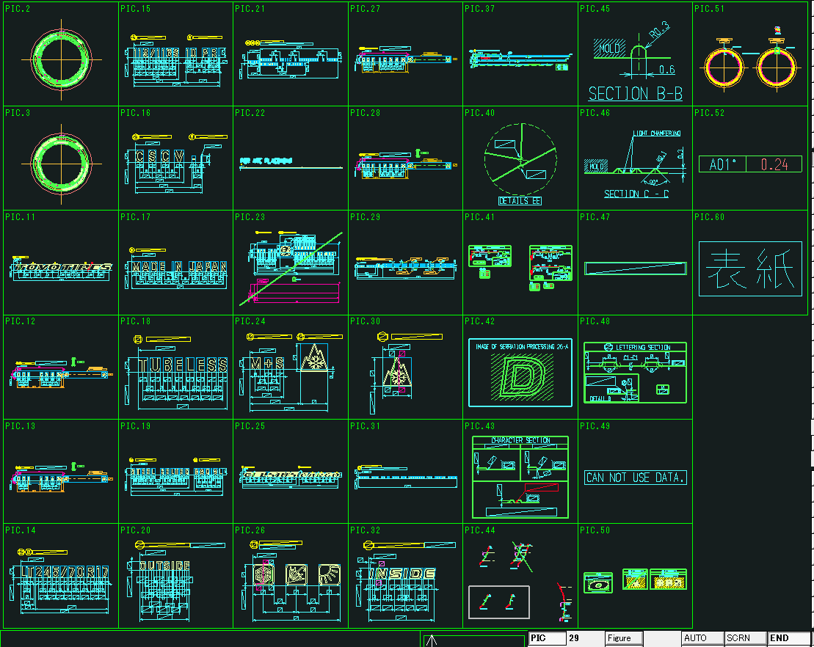
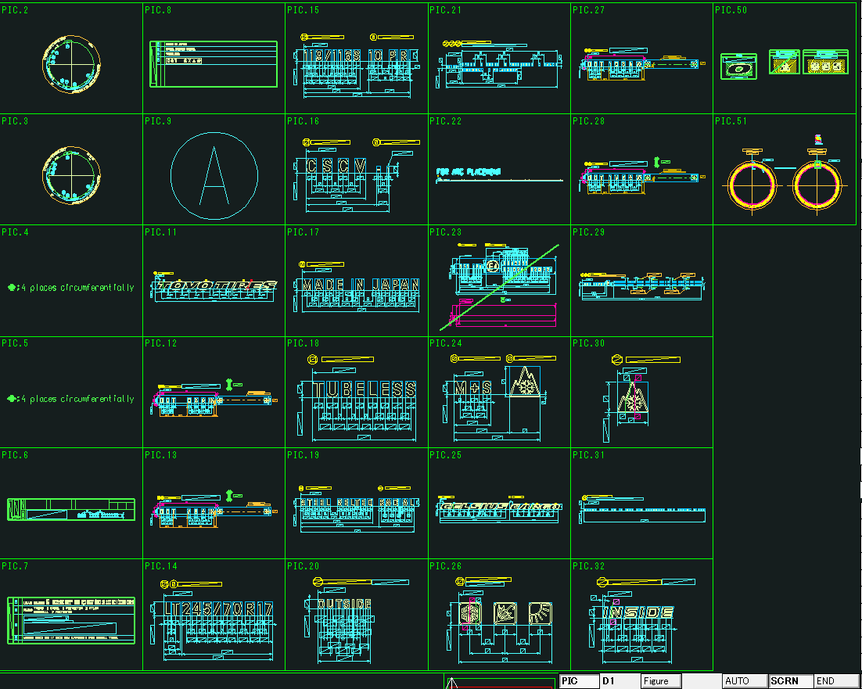
×・・・C表図面作成時に削除されるPIC
+・・・C表図面作成時に追加されるPIC
－・・・C表図面作成時に一部オブジェクトを削除、非表示にするPIC

AT-B図面 | C表図面

改良要望調査メモ

② “Labeling Detail”の操作時、処理能力を向上させる

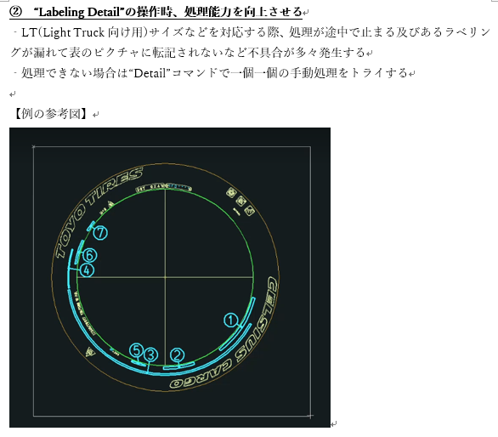

詳細化する対象は設定ファイル「C_BrandSet.ini」の
「[syousai]-syousai_brand_no」で指定していることが判明。
（例）syousai_brand_no = 13,14,31,43,44,54;
ラベリングされていない編集文字のブランドNoを設定ファイルに追加したところラベリングされることを確認。
※関連：質疑表No.57

③ “Labeling Detail”の操作時、ラベリングの転記先の表へ不要な形状発生を無くす

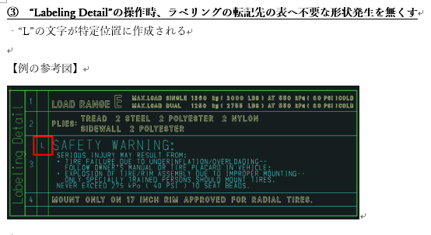
「SafetyWarning」画面で入力された行番号が1～4の場合、それぞれ「L」、「T」、「M」、「B」に変換して図面上に出力している。
※関連：質疑表No.58

 | （例）
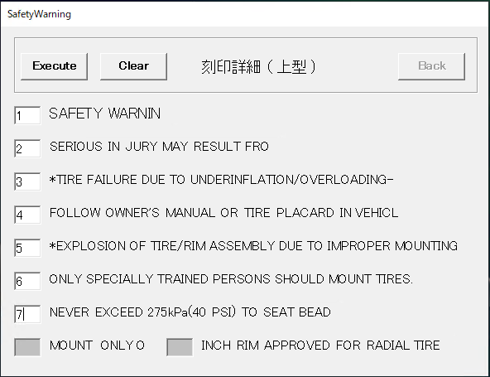
処理内で意図的に数字を英字に変換している

実行結果

④ “Drawing Pos.”の操作時、作成されたPlatformのマーク（雪マークもしくは矢印マーク）を図面に配置させる

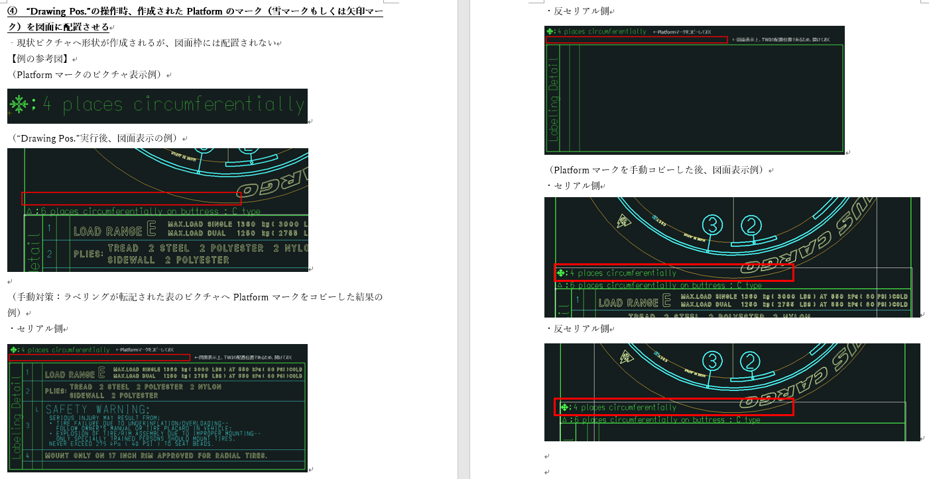
矢印（DOM)の場合は、円周上に矢印マークが配置されているかをブランドNoでチェックし、配置されていればレイアウト上に表示していることが判明。
※関連：質疑表No.59

 |  | （円周上の矢印マーク） | （矢印マークの編集文字PIC）
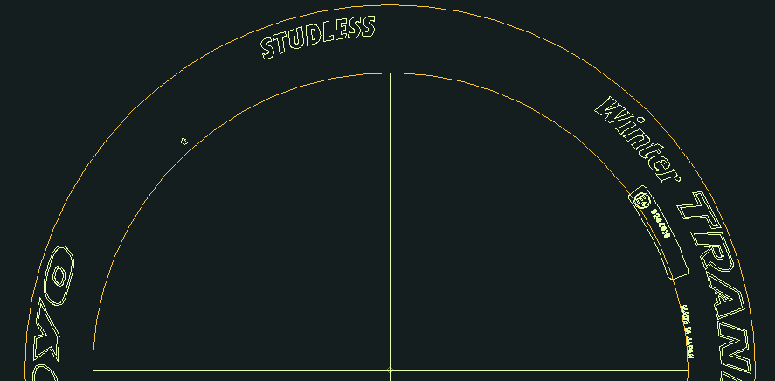
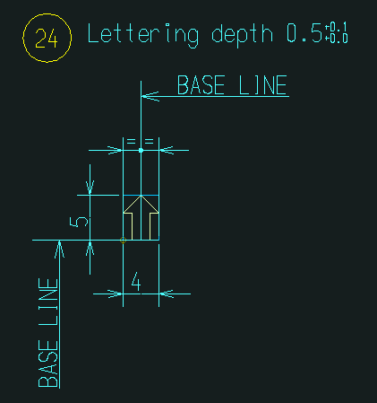

この番号で矢印マークが存在するかをチェックしている。

FrameDataコマンド入力値一覧
AdvanceCAD列で読み込みとなっているところは、手動修正も可能。ただしその場合は自動読み込みが外れる

項目 | AdvanceCAD | AutoCAD | 概要 | 入力例 | AT-B図面登録時の入力 | AT-B図面登録以外で入力 | 備考
[Modlename] | 読込み |  | ファイル名 | C-TMP1 | ー | ー
[Pagetitlle001] | 読込み |  |  | C-TMP1 | ー | ー
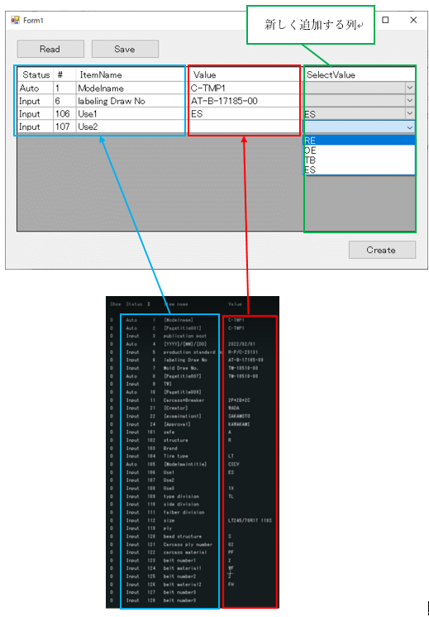
publication post |  |  | 発行部署
[YYYY]/[MM]/[DD] | 読込み |  | 日付 | 2022/02/01 | ー | ー
production standard No |  |  | R-P/C番号（生産用C表番号） | R-P/C-23131
labeling Draw No |  |  | AT-B図面番号 | AT-B-17185-00 | モデルタイトル 「4 Figure number」 | 【C表作成】AT-B図面呼び出し時
移植後は入力画面を使用して入力する
Mold Draw No. |  |  | TM図面番号 | TM-18518-00 | モデルタイトル 「7 Mold No.」
[Pagetitlle007] | 読込み
TWI |  |  | TWI |  |  | 【C表作成】TWIコマンド使用時
[Pagetitlle009] | 読込み
Carcass+Breaker |  |  | 構造の状態 （プライ数＋ベルト数＋キャップ数） | 2P+2B+2C
[Creator] | 読込み |  | AT-B図面制作者名 | WADA | モデルタイトル 「101 Creator」
[examination1] | 読込み |  | AT-B図面チェック担当者名 | SAKAMOTO | モデルタイトル 「102 examination1」
[Approval] | 読込み |  | AT-B図面承認者名 | KAWAKAMI | モデルタイトル 「105 Approval」
safe |  |  | 安全コード | A
structure |  |  | 構造 | R | 登録画面「Structure」
Brand |  |  | ブランド
Tire Type |  |  | タイヤ種類 | LT | 登録画面「Tire Type」
[Modelmaintitle] | 読込み |  | モデルタイトル（＝パターン？） | CSCV | モデルタイトル「201 Model maint title」
Use1 |  |  | 用途1 | ES
Use2 |  |  | 用途2
Use3 |  |  | 用途3 | X1
type division |  |  | タイヤ区分 「チューブタイプタイヤ」or「チューブレスタイヤ（TL)」 | TL
side division |  |  | サイド区分 |  | モデルタイトル「6 Side Category」？
faiber division |  |  | 繊維区分
size |  |  | タイヤのサイズ | LT245/70R17 119S | モデルタイトル「1 Size」（「Tire Type」の記入が図面あり）、 登録画面「Tire Type」＋「Size」 | 【円弧配列】Template2「Size」コマンド
ply |  |  | プライ
bead structure |  |  | ビード構造 | S
Carcass ply number |  |  | カーカスプライ枚数 | 02
carcass material |  |  | カーカス素材 | PF
belt number1 |  |  | ベルト枚数1 | 2
belt material1 |  |  | ベルト材質1 | WF
belt number2 |  |  | ベルト枚数2 | 2
belt material2 |  |  | ベルト材質2 | FH
belt number3 |  |  | ベルト枚数3
belt material3 |  |  | ベルト材質3
[Pagetitlle001] | 読込み |  | ページタイトル1の内容 |  | ー | ー
[Pagetitlle002] | 読込み |  | ページタイトル2の内容 |  | ー | ー
[Pagetitlle003] | 読込み |  | ページタイトル3の内容 |  | ー | ー
[Pagetitlle004] | 読込み |  | ページタイトル4の内容 |  | ー | ー
[Pagetitlle005] | 読込み |  | ページタイトル5の内容 |  | ー | ー
[Pagetitlle006] | 読込み |  | ページタイトル6の内容 |  | ー | ー
[Pagetitlle007] | 読込み |  | ページタイトル7の内容 |  | ー | ー
[Pagetitlle008] | 読込み |  | ページタイトル8の内容 |  | ー | ー
[Pagetitlle009] | 読込み |  | ページタイトル9の内容 |  | ー | ー
[Pagetitlle010] | 読込み |  | ページタイトル10の内容 |  | ー | ー
[Pagetitlle011] | 読込み |  | ページタイトル11の内容 |  | ー | ー
[Pagetitlle012] | 読込み |  | ページタイトル12の内容 |  | ー | ー
[Pagetitlle019] | 読込み |  | ページタイトル19の内容 |  | ー | ー

Labeling Detailコマンド一覧
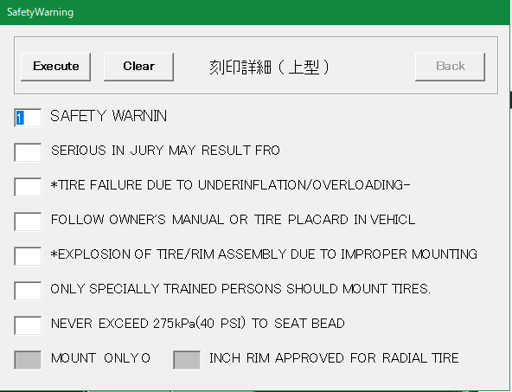
No | 項目 | 現行の設定方法 | 入力例 | 備考
1 | SAFETY WRNIN （左図画面1行目） | 画面上で入力 | 1 | 1～7の数字または空白
2 | 左図画面2行目 | 画面上で入力 |  | 同上
3 | 左図画面3行目 | 画面上で入力 |  | 同上
4 | 左図画面4行目 | 画面上で入力 |  | 同上
5 | 左図画面5行目 | 画面上で入力 |  | 同上
6 | 左図画面6行目 | 画面上で入力 |  | 同上
7 | 左図画面7行目 | 画面上で入力 |  | 同上
8 | MOUNT ONLYO | 画面上で入力 |  | 入力不要な場合あり
9 | インチ数 | 画面上で入力 | 10 | 入力不要な場合あり。 入力できる値に制限あり

Save Drawingコマンド一覧
No | 項目 | 現行の設定方法 | 入力例 | 備考
1 | 新規保存／編集 | 画面上でボタンを選択 |  | 新しく図面登録するか、登録済みの図面情報を編集するかを選択する | No.1の画面
2 | post | 画面上で入力 | P
3 | ID | 画面上で入力 | 4316
4 | Safety | FrameDataコマンドの入力内容 Or 画面上で入力 | A |  | 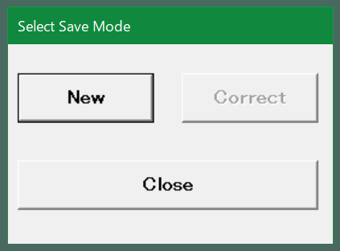
5 | Structure | 同上 | R
6 | Brand | 同上
7 | Tire Type | 同上 | LT
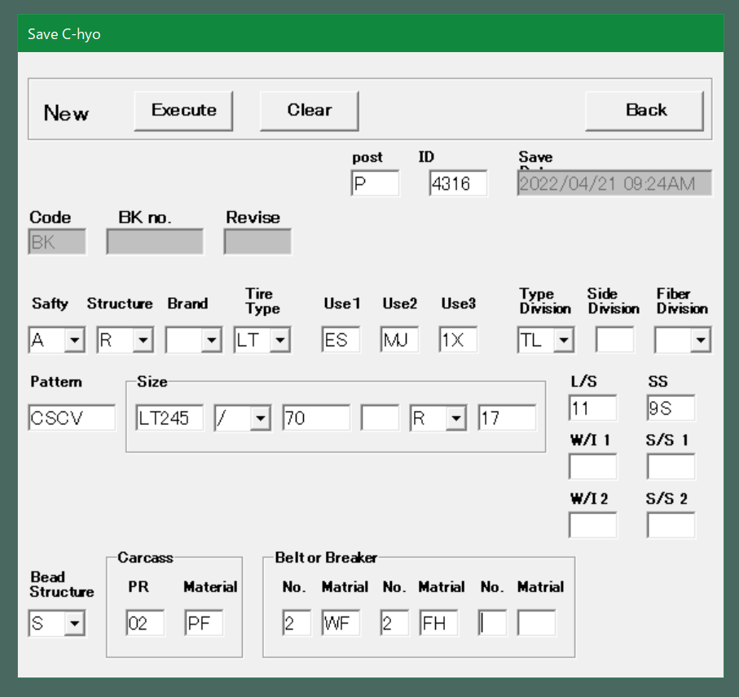
8 | Use1 | 同上 | ES |  | No.2以降の画面
9 | Use2 | 同上 | MJ
10 | Use3 | 同上 | 1X
11 | Type Division | 同上 | TL
12 | Side Division | 同上
13 | Faiber Division | 同上
14 | Pattern | 同上 | CSCV
15 | Size(1) | 画面上で入力 | LT245 | AT-B図面登録時または、FrameDataコマンドで入力している内容（右図赤枠）
16 | Size(2) | 画面上で入力 | / | 同上
17 | Size(3) | 画面上で入力 | 70 | 同上
18 | Size(4) | 画面上で入力 |  | 同上
19 | Size(5) | 画面上で入力 | R | 同上
20 | Size(6) | 画面上で入力 | 17 | 同上
21 | L/S | 画面上で入力 | 11 | 同上
22 | SS | 画面上で入力 | 9S | 同上
23 | W/I 1 | 画面上で入力 |  | 同上？→製品によってプライ表記かロードインデックス表記かが変わる？
24 | S/S 1 | 画面上で入力 |  | 同上？→製品によってプライ表記かロードインデックス表記かが変わる？
25 | W/I 2 | 画面上で入力 |  | 同上？→製品によってプライ表記かロードインデックス表記かが変わる？
26 | S/S 2 | 画面上で入力 |  | 同上？→製品によってプライ表記かロードインデックス表記かが変わる？
27 | Bead Structure | FrameDataコマンドの入力内容 Or 画面上で入力 | S
28 | (Carcass)PR | FrameDataコマンドの入力内容 Or 画面上で入力 | 02
29 | (Carcass)Material | FrameDataコマンドの入力内容 Or 画面上で入力 | PF
30 | (Beltor Breakr) No-1 | FrameDataコマンドの入力内容 Or 画面上で入力 | 2
31 | (Beltor Breakr) Material-1 | FrameDataコマンドの入力内容 Or 画面上で入力 | WF
32 | (Beltor Breakr) No-2 | FrameDataコマンドの入力内容 Or 画面上で入力 | 2
33 | (Beltor Breakr) Material-2 | FrameDataコマンドの入力内容 Or 画面上で入力 | FH
34 | (Beltor Breakr) No-3 | FrameDataコマンドの入力内容 Or 画面上で入力
35 | (Beltor Breakr) Material-3 | FrameDataコマンドの入力内容 Or 画面上で入力

